クラス図(ショッピング機能_商品検索)
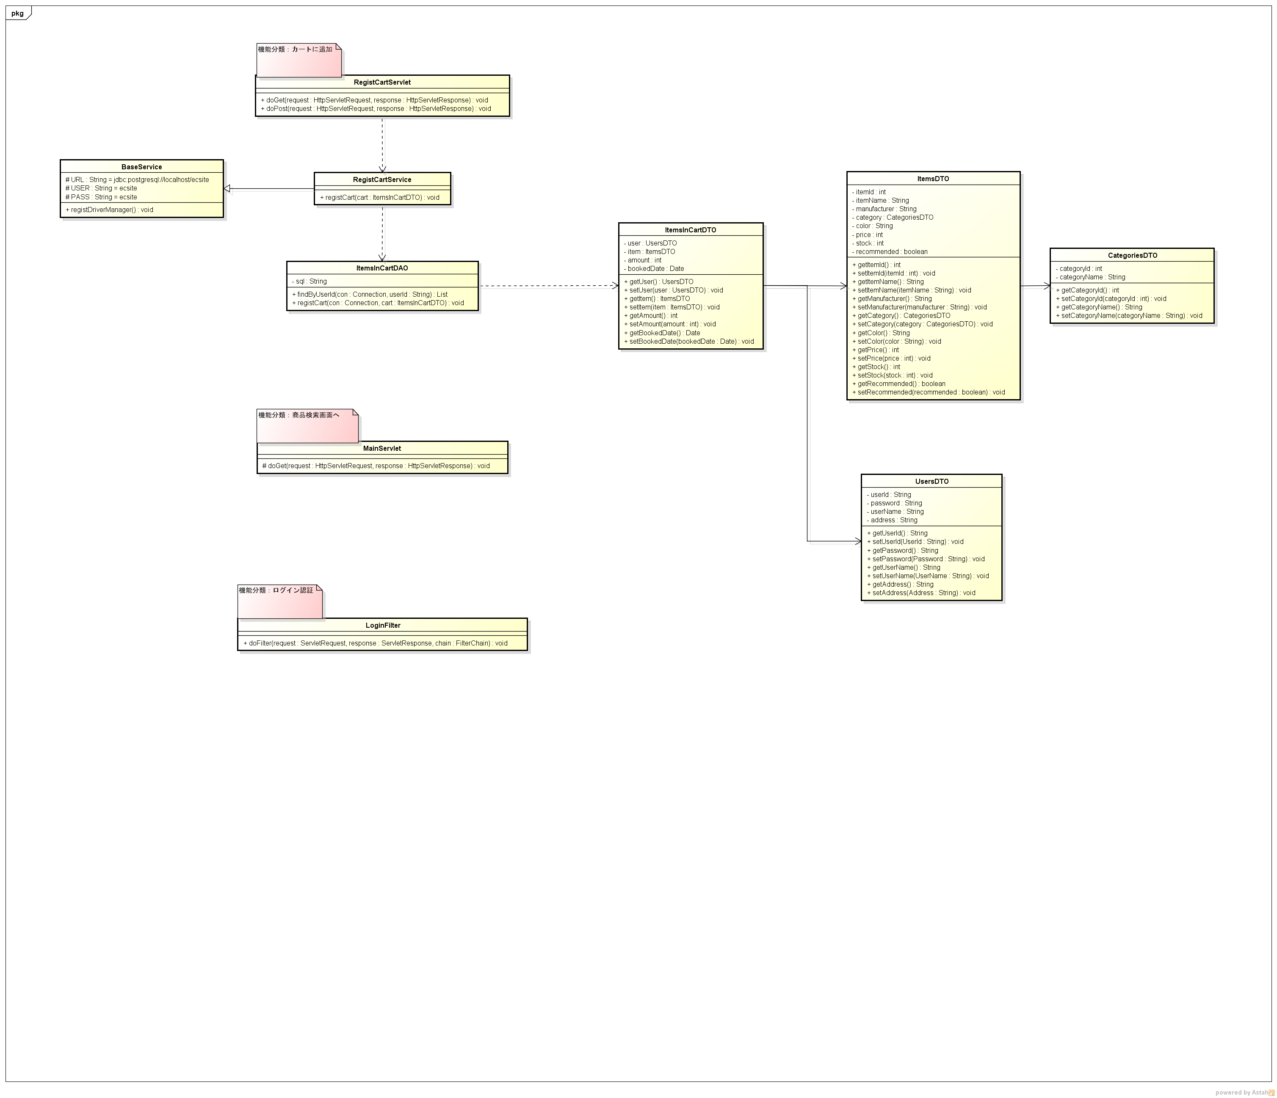
クラス図 | システムID |  | 改訂日 | No. | 1
 | システム名称 | 電子商取引システム | 改訂者

サブシステム：商品検索画面

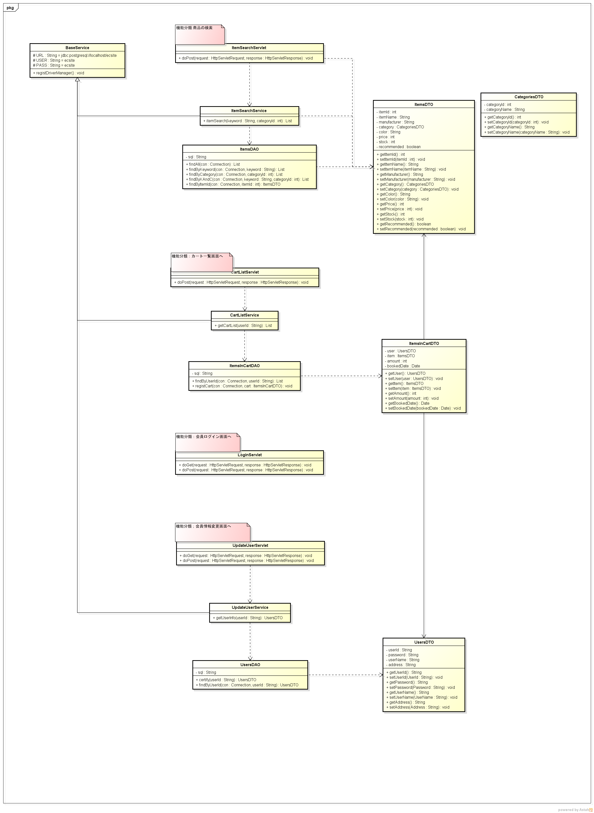

サブシステム：商品検索結果画面

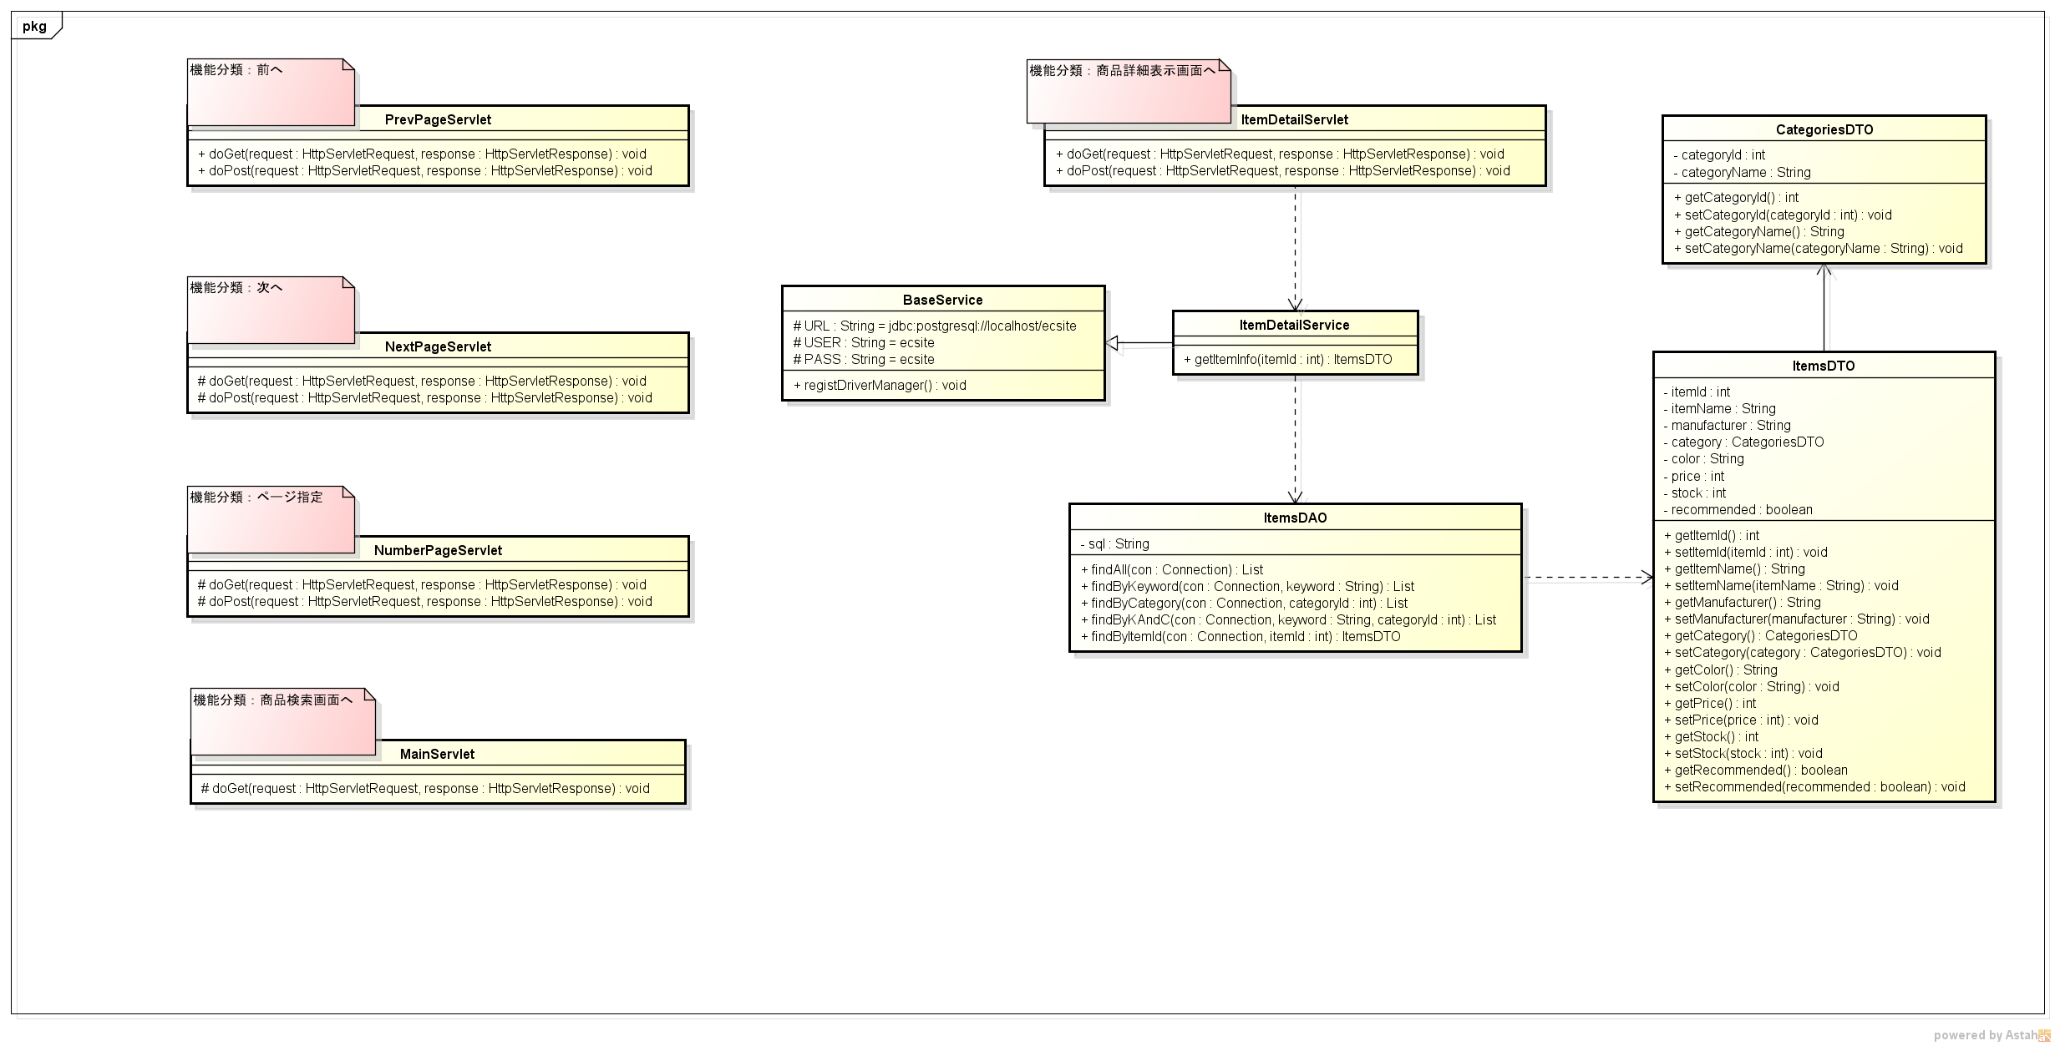

サブシステム：商品詳細表示画面

